Portada
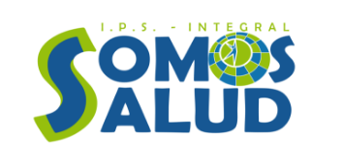

IPS INTEGRAL SOMOS SALUD S.A.S.

INFORME CALL CENTER

GESTIÓN Y CONTROL DE ADMISIONES

Reporte SIIPS : 7 de septiembre de 2026

Resumen
RESUMEN DE ADMISIONES

TOTAL |  | ENTREGADAS |  | FALTANTES | % CUMPLIMIENTO
152 |  | 152 |  | 0 | 100.0%

Faltantes del informe anterior (manual) |  | 0

Admisiones por Estado
Tabla Estado / Cantidad
Estado | Cantidad
Entregada | 152

Rendimiento por Usuario (resumen)
Usuario | Entregadas | Faltantes | Total | %Cumplimiento
MALE02 | 75 | 0 | 75 | 100
CATHE01 | 72 | 0 | 72 | 100
YUJO1 | 3 | 0 | 3 | 100
LEGO1 | 1 | 0 | 1 | 100
PSTE01 | 1 | 0 | 1 | 100

Analisis_Usuario
ANÁLISIS POR USUARIO

Usuario | Entregadas | Faltantes | Total | %Cumplimiento
MALE02 | 75 | 0 | 75 | 100
CATHE01 | 72 | 0 | 72 | 100
YUJO1 | 3 | 0 | 3 | 100
LEGO1 | 1 | 0 | 1 | 100
PSTE01 | 1 | 0 | 1 | 100
% Cumplimiento por Usuario
TOTAL GENERAL | 152 | 0 | 152 | 100

Entregadas vs Faltantes por Usuario

Evidencias
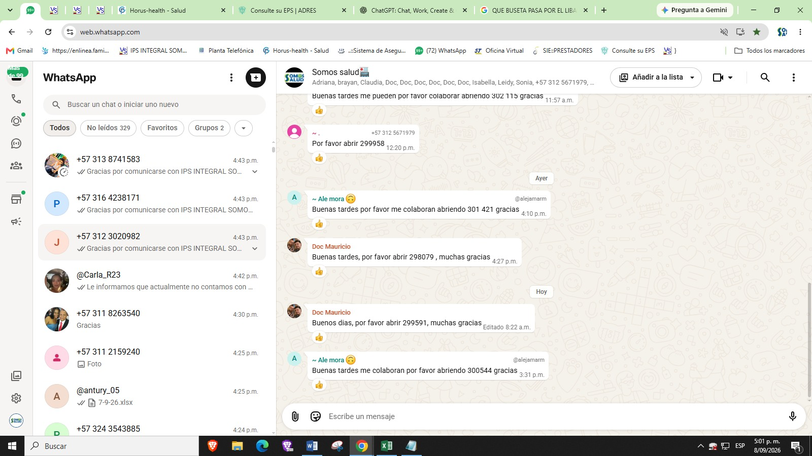
EVIDENCIAS (pegue 4 imágenes manualmente)

Evidencia 1 CORREO 7:00AM
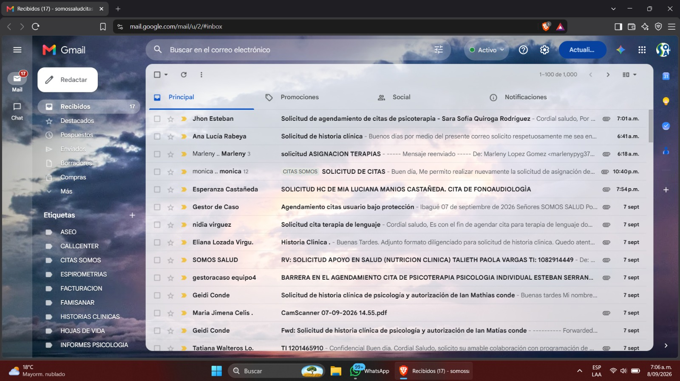
Evidencia 2 WHAPSAT 7:00AM
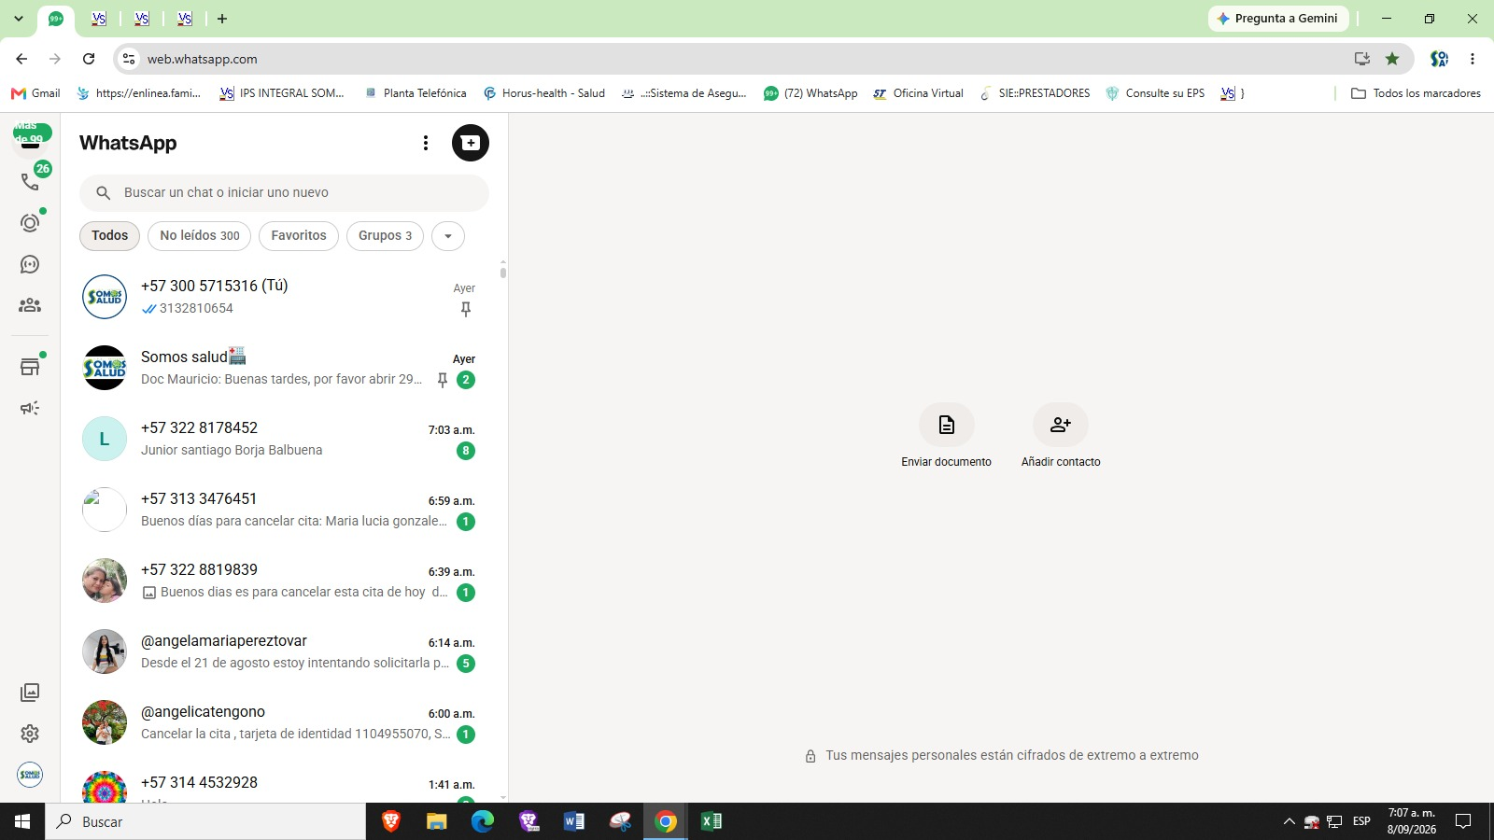
Evidencia 3 CORREO 5:00PM
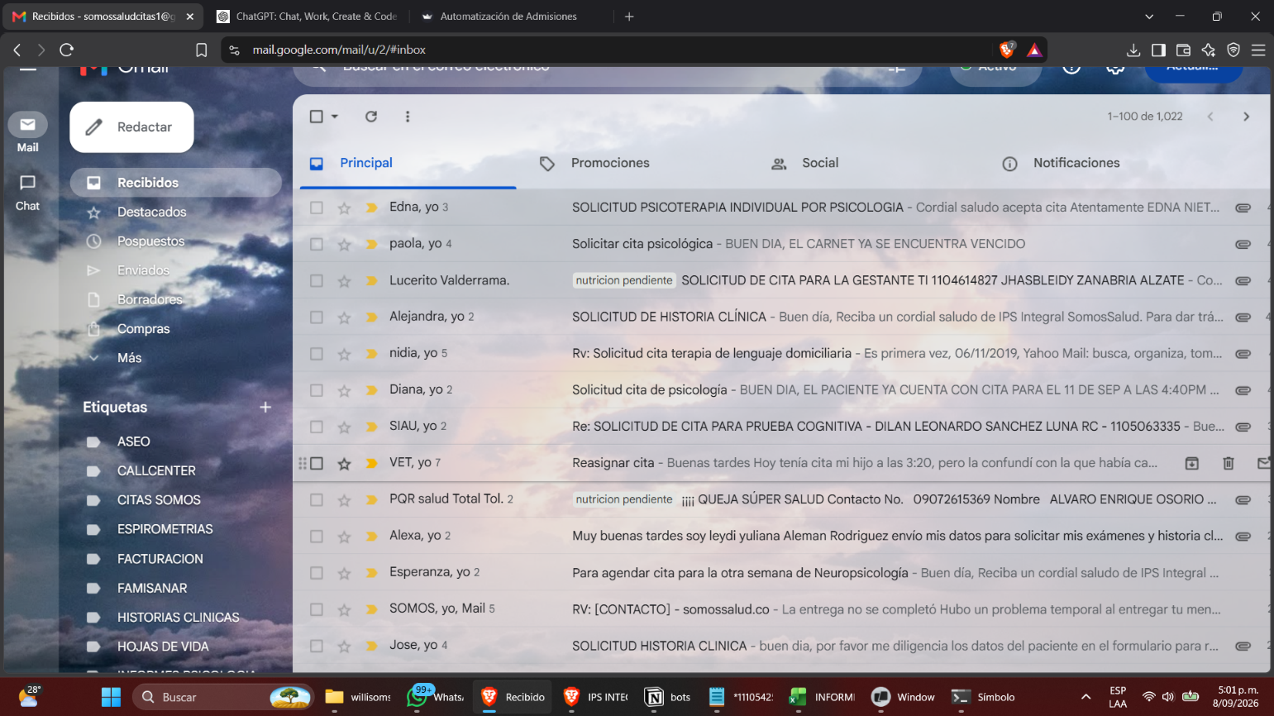
Evidencia 4 5:00PM

